상품제안서
글라스락 블럭캐니스터와 고운소금 500ml | 상품코드: S12635

 |  |  |  |  |  |  | 02-713-8555 | www.synergygift.co.kr
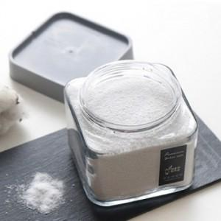 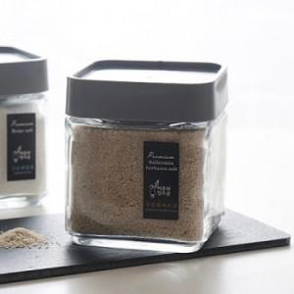

【상세/제작정보】 | - 종이스티커 제작 무료, 스티커 부착 무료 방수스티커 제작시 장당100원 - 택배비 박스당 3500원 - 기본박스 무료

【인쇄/포장옵션】 | 스티커 / 종이케이스

【공급단가】 | 수량 | 110~ | 500~ | 1,000~ | 2,000~ | 3,000~
*VAT별도 | 단가 | 4,040원 | 3,890원 | 3,740원 | 3,590원 | 3,500원

【상품 URL】 | https://www.synergygift.co.kr:443/src/goods_detail.php?gdno=3131

